衛生
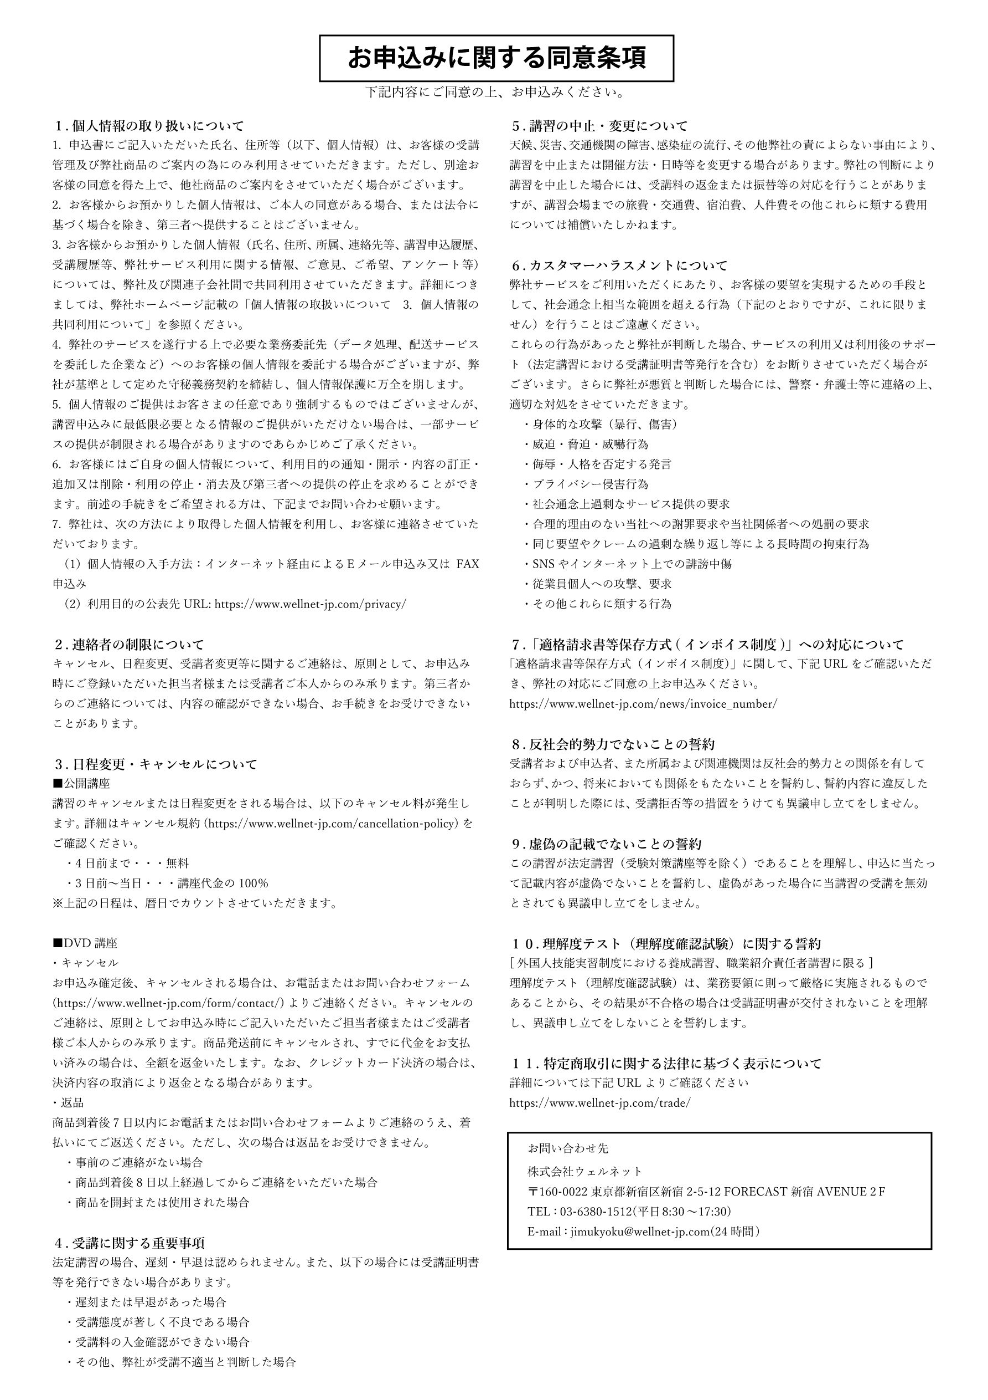
申込書は機械で読み取りますので、枠内に楷書ではっきりと記入して下さい。
【熊本県経営者協会 専用申込書】 衛生管理者公開講座 |  |  |  |  |  |  |  |  |  | ウェルネット行 ＦＡＸ：０３－６３８０－１５１３

別紙の同意条項に同意のうえ、申込します。
開催地区 |  | 熊本 |  |  |  |  |  | 都 | 道 | 受講日 | 11月 5・6 日
 |  |  |  |  |  |  |  | 府 | 県

コース

 | □第1種2日間コース 29,700円× 名 □第2種2日間コース 27,500円× 名

 | ※表示価格はすべて税込価格です。※個人申込の場合、企業名、部署・役職欄は空欄で構いません。
企業名 | フリガナ

申込者 | フリガナ |  |  |  |  |  |  |  |  | 部署 |  |  | 役職
 | 姓 |  |  |  |  | 名

 | ※ご住所は都道府県よりご記入ください。 ※ビル名等も省略せずにご記入ください。
ご住所 | 〒 |  | ―

 |  |  |  | 都 | 道
 |  |  |  | 府 | 県
 | ※アンダーバーやハイフンなどのまぎらわしい文字や記号は、マス下にフリガナをご記入ください。
メール アドレス | 例 | 0

 |  | ゼロ

電話番号 |  |  |  |  |  |  |  |  |  | FAX
 |  |  |  | ― |  |  | ― |  |  |  |  | ― |  | ―

 | ※法定講習においては厚生労働省の指導により受講日に本人確認のため身分証明書を提示していただきます。
 | 身分証明書どおりに受講者氏名を記載してください。
受講者 情報 | フリガナ

 | 姓 |  |  |  |  | 名

 | 連絡先（任意）
 |  |  |  | ― ―

受講者 情報 | フリガナ

 | 姓 |  |  |  |  | 名

 | 連絡先（任意）
 |  |  |  | ― ―

参加票のご案内 | ・申込み受付完了後、記載のメールアドレス宛にマイページログインのご案内をお送りします。 ・参加票は受講日の1週間前を目安にマイページよりダウンロードいただきます。 ダウンロードの準備が整いましたら、メールにてご連絡いたします。

請求書の ご案内 | ・お申込みの翌営業日18時までに、申込書に記載のメールアドレス宛に適格請求書をお送りします。 ・請求書は、ウェルネット事務局〈sx-tkcmail@tkc.co.jp〉より送信いたします。 ・宛名は、法人申込の場合は「企業名」、個人申込の場合は「申込者名」で発行いたします。 ・領収書の発行はございません。 ・請求書の発行は1回限りです。再発行および上記以外の方法での発行はできません。

